Notice
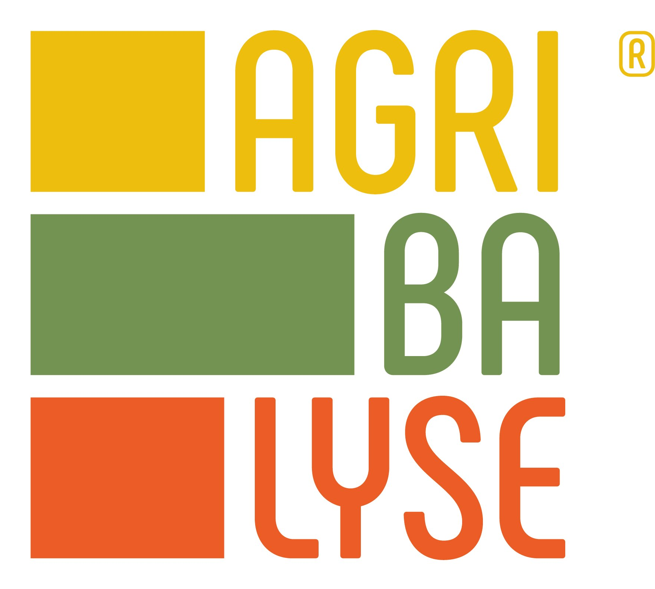
Ce fichier contient les données AGRIBALYSE3.0 pour les produits alimentaires consommés en France. Ces données ont vocation à contribuer à la transition environnementale des systèmes agricoles et alimentaires. Ces données sont fondées sur la méthode de l’Analyse du Cycle de Vie (ACV), qui fournit des indicateurs d’impacts environnementaux des produits, incluant toutes les étapes (du champ à l’assiette) et les différents enjeux (climat, eau, air, sol…). Elles sont construites à partir d'un certains nombres d'hypothèses et selon un cadre méthodologique précis. Ces données scientifiques nécessitent d'être adaptées en fonction de leur contexte et des utilisateurs. Il est nécessaire de prendre connaissance du "Guide d'utilisateur" pour éviter les contre-sens ou des usages inadaptés. Plus largement une large documentation est disponible et garantie la transparence des travaux. Ces travaux innovants sont évolutifs et des améliorations et mises à jour auront lieu les prochaines années. Toutes les informations et contacts sur www.agribalyse.fr

Pilotage du Programme AGRIBALYSE : ADEME-INRAE
Propriété de la Base de Données : ADEME
Principaux partenaires : Instituts Techniques Agricoles et Agro-Alimentaires (ACTA-ACTIA); ANSES, MTES, MAA, WWF, Agroscope, Evea, OpenFoodFact
Développeurs de la 3.0 : GINGKO 21; SAYARI; BLONK Consultants; INRAE (partie agricole)
Revue Critique : RIVM, GreenDelta, Peter Koch Consulting (producteur du fichier excel)
Licence : Licence Ouverte "Etalab"
Version : Agribalyse v3.0; Juin 2020
Date dernière modification : 09/05/2020

